Sheet1
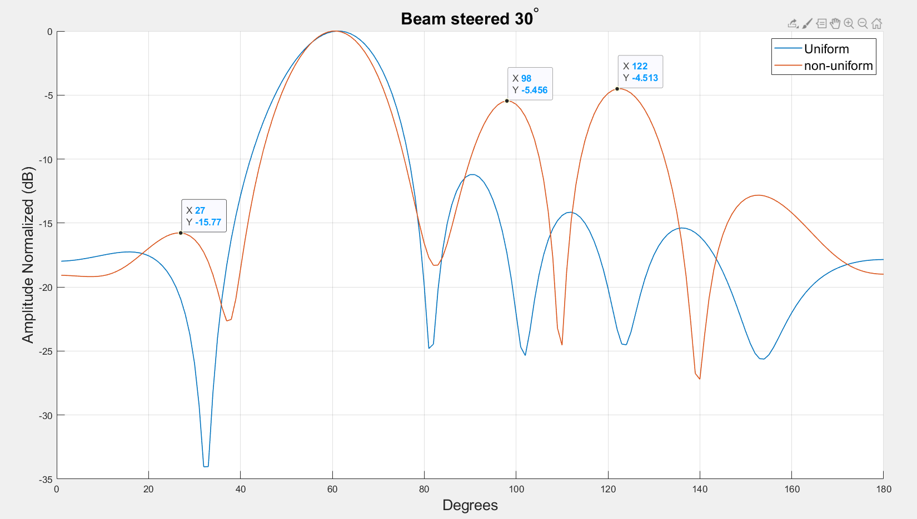
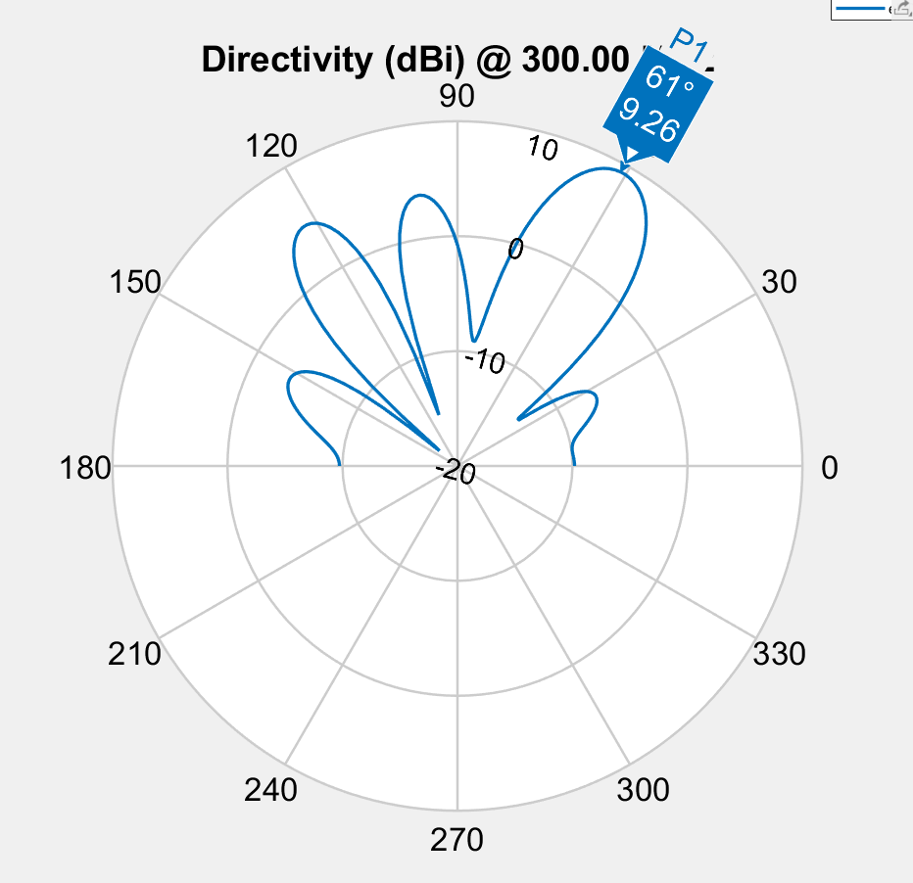

Spacing | 0.952 | 0.319 | 0.376 | 0.319 | 0.952
Phase | 49.2 | 212.4 | 136.2 | 77.5 | 37 | 248.5
Amplitude | 0.832 | 0.897 | 0.901 | 0.873 | 0.937 | 1
Fitness | -3.7116442731

Phase
 | E1 | E2 | E3 | E4 | E5 | E6
 | 46 | 198 | 113 | 58 | 25 | 259
 | 46 | 198 | 113 | 58 | 25 | 259
 | 46 | 198 | 113 | 58 | 25 | 259
 | 46 | 198 | 113 | 58 | 25 | 259
 | 46 | 198 | 113 | 58 | 25 | 259
 | 46 | 198 | 113 | 58 | 25 | 259
 | 46 | 198 | 113 | 58 | 25 | 259
 | 46 | 198 | 113 | 58 | 25 | 259
 | 46 | 198 | 113 | 58 | 25 | 259
 | 46 | 198 | 113 | 58 | 25 | 259
 | 46 | 198 | 113 | 58 | 25 | 259
 | 59 | 232 | 166 | 53 | 338 | 219
 | 59 | 232 | 166 | 53 | 338 | 219
 | 59 | 232 | 166 | 53 | 338 | 219
 | 59 | 232 | 166 | 53 | 338 | 219
 | 59 | 232 | 166 | 53 | 338 | 219
 | 59 | 311 | 166 | 53 | 338 | 219
 | 59 | 311 | 166 | 53 | 338 | 219
 | 59 | 266 | 166 | 53 | 338 | 219
 | 59 | 266 | 166 | 53 | 338 | 219
 | 59 | 266 | 166 | 53 | 338 | 219
 | 59 | 266 | 166 | 53 | 338 | 219
 | 59 | 266 | 166 | 53 | 338 | 219
 | 59 | 266 | 166 | 53 | 338 | 219
 | 44.9 | 219.5 | 143.1 | 76.8 | 38.5 | 247.8
 | 44.9 | 219.5 | 143.1 | 76.8 | 38.5 | 247.8
 | 44.9 | 219.5 | 143.1 | 76.8 | 38.5 | 247.8
 | 44.9 | 219.5 | 143.1 | 76.8 | 38.5 | 247.8
 | 44.9 | 219.5 | 143.1 | 76.8 | 38.5 | 247.8
 | 47 | 214.9 | 138.9 | 75.4 | 37.4 | 248.1
 | 47 | 214.9 | 138.9 | 75.4 | 37.4 | 248.1
 | 48.3 | 211.4 | 134.5 | 76.3 | 36 | 249.6
 | 48.3 | 211.4 | 134.5 | 76.3 | 36 | 249.6
 | 48.3 | 211.4 | 134.5 | 76.3 | 36 | 249.6
 | 49.4 | 212.2 | 135.7 | 77.6 | 37.1 | 248.4
 | 49.4 | 212.2 | 135.7 | 77.6 | 37.1 | 248.4
 | 49.4 | 212.2 | 135.7 | 77.6 | 37.1 | 248.4
 | 49.4 | 212.2 | 135.7 | 77.6 | 37.1 | 248.4
 | 49.4 | 212.2 | 135.7 | 77.6 | 37.1 | 248.4
 | 49.4 | 212.2 | 135.7 | 77.6 | 37.1 | 248.4
 | 49.4 | 212.2 | 135.7 | 77.6 | 37.1 | 248.4
 | 49.4 | 212.2 | 135.7 | 77.6 | 37.1 | 248.4
 | 49.4 | 212.2 | 135.7 | 77.6 | 37.1 | 248.4
 | 49.4 | 212.2 | 135.7 | 77.6 | 37.1 | 248.4
 | 49.2 | 212.4 | 136.2 | 77.5 | 37 | 248.5
 | 49.2 | 212.4 | 136.2 | 77.5 | 37 | 248.5
 | 49.2 | 212.4 | 136.2 | 77.5 | 37 | 248.5
 | 49.2 | 212.4 | 136.2 | 77.5 | 37 | 248.5
 | 49.2 | 212.4 | 136.2 | 77.5 | 37 | 248.5
 | 49.2 | 212.4 | 136.2 | 77.5 | 37 | 248.5
Amplitude
 | E1 | E2 | E3 | E4 | E5 | E6
 | 1 | 1 | 1 | 1 | 1 | 1
 | 1 | 1 | 1 | 1 | 1 | 1
 | 1 | 1 | 1 | 1 | 1 | 1
 | 1 | 1 | 1 | 1 | 1 | 1
 | 1 | 1 | 1 | 1 | 1 | 1
 | 1 | 1 | 1 | 1 | 1 | 1
 | 1 | 1 | 1 | 1 | 1 | 1
 | 1 | 1 | 1 | 0.905 | 1 | 1
 | 1 | 0.77903395755 | 0.707 | 1 | 1 | 1
 | 1 | 0.77903395755 | 0.707 | 1 | 1 | 1
 | 1 | 0.958 | 0.952 | 0.958 | 1 | 1
 | 0.046578250131 | 1 | 1 | 1 | 1 | 1
 | 0.046578250131 | 1 | 1 | 1 | 1 | 1
 | 0.046578250131 | 1 | 1 | 1 | 1 | 1
 | 0.046578250131 | 1 | 1 | 1 | 1 | 1
 | 0.872 | 0.945 | 0.755 | 0.988 | 1 | 1
 | 0.936 | 0.964 | 0.853 | 0.968 | 0.977 | 1
 | 0.936 | 0.964 | 0.853 | 0.968 | 0.977 | 1
 | 0.899 | 0.954 | 0.855 | 0.984 | 0.916 | 1
 | 0.899 | 0.954 | 0.855 | 0.984 | 0.916 | 1
 | 0.899 | 0.954 | 0.855 | 0.984 | 0.916 | 1
 | 0.899 | 0.954 | 0.855 | 0.984 | 0.916 | 1
 | 0.861 | 0.944 | 0.898 | 0.945 | 0.868 | 1
 | 0.861 | 0.944 | 0.898 | 0.945 | 0.868 | 1
 | 0.847 | 0.939 | 0.95 | 0.886 | 0.925 | 1
 | 0.847 | 0.939 | 0.95 | 0.886 | 0.925 | 1
 | 0.847 | 0.939 | 0.95 | 0.886 | 0.925 | 1
 | 0.847 | 0.939 | 0.95 | 0.886 | 0.925 | 1
 | 0.847 | 0.939 | 0.95 | 0.886 | 0.925 | 1
 | 0.848 | 0.859 | 0.938 | 0.87744085356 | 0.923 | 1
 | 0.848 | 0.859 | 0.938 | 0.87744085356 | 0.923 | 1
 | 0.835 | 0.926 | 0.93 | 0.907 | 0.937 | 1
 | 0.835 | 0.926 | 0.93 | 0.907 | 0.937 | 1
 | 0.835 | 0.926 | 0.93 | 0.907 | 0.937 | 1
 | 0.825 | 0.887 | 0.8652066071 | 0.922 | 0.934 | 1
 | 0.825 | 0.887 | 0.8652066071 | 0.922 | 0.934 | 1
 | 0.825 | 0.887 | 0.8652066071 | 0.922 | 0.934 | 1
 | 0.825 | 0.887 | 0.8652066071 | 0.922 | 0.934 | 1
 | 0.825 | 0.887 | 0.8652066071 | 0.922 | 0.934 | 1
 | 0.825 | 0.887 | 0.8652066071 | 0.922 | 0.934 | 1
 | 0.825 | 0.887 | 0.8652066071 | 0.922 | 0.934 | 1
 | 0.825 | 0.887 | 0.8652066071 | 0.922 | 0.934 | 1
 | 0.825 | 0.887 | 0.8652066071 | 0.922 | 0.934 | 1
 | 0.825 | 0.887 | 0.8652066071 | 0.922 | 0.934 | 1
 | 0.825 | 0.887 | 0.8652066071 | 0.922 | 0.934 | 1
 | 0.825 | 0.887 | 0.8652066071 | 0.922 | 0.934 | 1
 | 0.825 | 0.887 | 0.8652066071 | 0.922 | 0.934 | 1
 | 0.825 | 0.887 | 0.8652066071 | 0.922 | 0.934 | 1
 | 0.825 | 0.887 | 0.865 | 0.922 | 0.934 | 1
 | 0.832 | 0.897 | 0.901 | 0.873 | 0.937 | 1
Spacing
 | S1 | S2 | S3
 | 0.94961854322 | 0.31840444153 | 0.28792274105
 | 0.94961854322 | 0.31840444153 | 0.28792274105
 | 0.94961854322 | 0.31840444153 | 0.28792274105
 | 0.94961854322 | 0.31840444153 | 0.28792274105
 | 0.94961854322 | 0.31840444153 | 0.28792274105
 | 0.94961854322 | 0.31840444153 | 0.28792274105
 | 0.94961854322 | 0.31840444153 | 0.28792274105
 | 0.94961854322 | 0.31840444153 | 0.28792274105
 | 0.94961854322 | 0.31840444153 | 0.28792274105
 | 0.94961854322 | 0.31840444153 | 0.28792274105
 | 0.94961854322 | 0.31840444153 | 0.28792274105
 | 0.419 | 0.488 | 0.509
 | 0.419 | 0.488 | 0.509
 | 0.419 | 0.488 | 0.509
 | 0.419 | 0.488 | 0.509
 | 0.576 | 0.545 | 0.522
 | 0.621 | 0.528 | 0.489
 | 0.621 | 0.528 | 0.489
 | 0.518 | 0.561 | 0.552
 | 0.518 | 0.561 | 0.552
 | 0.518 | 0.561 | 0.552
 | 0.518 | 0.561 | 0.552
 | 0.518 | 0.561 | 0.552
 | 0.518 | 0.561 | 0.552
 | 0.95 | 0.318 | 0.433
 | 0.95 | 0.318 | 0.433
 | 0.95 | 0.318 | 0.433
 | 0.95 | 0.318 | 0.433
 | 0.95 | 0.318 | 0.433
 | 0.95 | 0.321 | 0.382
 | 0.95 | 0.321 | 0.382
 | 0.95 | 0.319 | 0.391
 | 0.95 | 0.319 | 0.391
 | 0.95 | 0.319 | 0.391
 | 0.95 | 0.319 | 0.378
 | 0.95 | 0.319 | 0.378
 | 0.95 | 0.319 | 0.378
 | 0.95 | 0.319 | 0.378
 | 0.95 | 0.319 | 0.378
 | 0.95 | 0.319 | 0.378
 | 0.95 | 0.319 | 0.378
 | 0.95 | 0.319 | 0.378
 | 0.95 | 0.32 | 0.378
 | 0.95 | 0.32 | 0.378
 | 0.95 | 0.32 | 0.378
 | 0.951 | 0.321 | 0.376
 | 0.951 | 0.321 | 0.376
 | 0.951 | 0.321 | 0.376
 | 0.951 | 0.321 | 0.376
 | 0.952 | 0.319 | 0.376

